Fig. 1
Figure 1 - Evolution de l'effectif et de la part des enseignants du second degré affectés dans le supérieur (ESAS), depuis 2004
 |  |  |  |  |  |  |  |  |  |  | Retour au sommaire
Figure 1 - Evolution de l'effectif et de la part des enseignants du second degré affectés dans le supérieur (ESAS), depuis 2004
 | Effectif des enseignants du 2nd degré affecté dans l'enseignement supérieur (ESAS) | Part des enseignants du 2nd degré, parmi les personnels enseignants titulaire, en activité dans l'enseignement supérieur (en %)
2004 | 13382 | 0.19944854311
2005 | 13161 | 0.19428697963
2006 | 13399 | 0.19506478381
2007 | 13732 | 0.19876387743
2008 | 13415 | 0.19485518403
2009 | 12982 | 0.18839885643
2010 | 12885 | 0.18648777734
2011 | 13130 | 0.1888176249
2012 | 13039 | 0.18728275545
2013 | 13068 | 0.18696081377
2014 | 13129 | 0.18754374688
2015 | 13221 | 0.18980690546
2016 | 12985 | 0.18638131737
2017 | 12867 | 0.18771883754
2018 | 13110 | 0.19106052436
2019 | 13086 | 0.19069130333
2020 | 13115 | 0.19150458501
2021 | 12876 | 0.18878104566
2022 | 12746 | 0.1877836054
2023 | 12700 | 0.18700396095
2024 | 12636 | 0.18566789603
Figure 1 - Evolution de l'effectif et de la part des enseignants du second degré affectés dans le supérieur (ESAS), depuis 2004
 | Effectif des enseignants du 2nd degré affecté dans l'enseignement supérieur (ESAS) | Part des enseignants du 2nd degré, parmi les personnels enseignants titulaire, en activité dans l'enseignement supérieur (en %)
2004 | 13382 | 0.19944854311
2005 | 13161 | 0.19428697963
2006 | 13399 | 0.19506478381
2007 | 13732 | 0.19876387743
2008 | 13415 | 0.19485518403
2009 | 12982 | 0.18839885643
2010 | 12885 | 0.18648777734
2011 | 13130 | 0.1888176249
2012 | 13039 | 0.18728275545
2013 | 13068 | 0.18696081377
2014 | 13129 | 0.18754374688
2015 | 13221 | 0.18980690546
2016 | 12985 | 0.18638131737
2017 | 12867 | 0.18771883754
2018 | 13110 | 0.19106052436
2019 | 13086 | 0.19069130333
2020 | 13115 | 0.19150458501
2021 | 12876 | 0.18878104566
2022 | 12746 | 0.1877836054
2023 | 12700 | 0.18700396095
2024 | 12636 | 0.18566789603

Champ : Enseignants du second degré dans l'enseignement supérieur.
Source: MESRE DGRH A1-1, Galaxie RHSUPINFO
Lecture : la part des enseignants du second degré dans l’enseignement supérieur reste stable autour de 19 à 20 % sur l’ensemble de la période, tandis que leurs effectifs diminuent légèrement, passant de 13 382 en 2004 à 12 636 en 2024.

Colonne1 | 2004 | 2005 | 2006 | 2007 | 2008 | 2009 | 2010 | 2011 | 2012 | 2013 | 2014 | 2015 | 2016 | 2017 | 2018 | 2019 | 2020 | 2021 | 2022 | 2023 | 2024 | Taux d'évolution global 2004-2024 :
Effectif des enseignants du 2nd degré affectés dans l'enseignement supérieur (ESAS) | 13,382 | 13,161 | 13,399 | 13,732 | 13,415 | 12,982 | 12,885 | 13,130 | 13,039 | 13,068 | 13,129 | 13,221 | 12,985 | 12,867 | 13,110 | 13,086 | 13,115 | 12,876 | 12,746 | 12,700 | 12,636 | -6%
MCF | 34,492 | 35,205 | 35,792 | 35,828 | 35,760 | 36,092 | 36,244 | 36,338 | 36,338 | 36,513 | 36,530 | 36,184 | 36,376 | 35,643 | 35,487 | 35,461 | 35,269 | 35,186 | 34,314 | 33,904 | 33,526 | -3%
PR | 19,221 | 19,374 | 19,499 | 19,527 | 19,673 | 19,833 | 19,964 | 20,070 | 20,245 | 20,319 | 20,347 | 20,250 | 20,308 | 20,034 | 20,020 | 20,077 | 20,100 | 20,144 | 20,816 | 21,309 | 21,895 | 14%
TOTAL * | 67,095 | 67,740 | 68,690 | 69,087 | 68,848 | 68,907 | 69,093 | 69,538 | 69,622 | 69,900 | 70,006 | 69,655 | 69,669 | 68,544 | 68,617 | 68,624 | 68,484 | 68,206 | 67,876 | 67,913 | 68,057 | 1%
Part des enseignants du 2nd degré, parmi les personnels enseignants titulaire, en activité dans l'enseignement supérieur (en %) | 20% | 19% | 20% | 20% | 19% | 19% | 19% | 19% | 19% | 19% | 19% | 19% | 19% | 19% | 19% | 19% | 19% | 19% | 19% | 19% | 19%

Source: MESRE DGRH A1-1, Galaxie RHSUPINFO
* y compris corps spécifiques et HU

Champs : Enseignants du second degré dans l'enseignement supérieur.
Source: MESRE DGRH A1-1, Galaxie RHSUPINFO

Carte 1
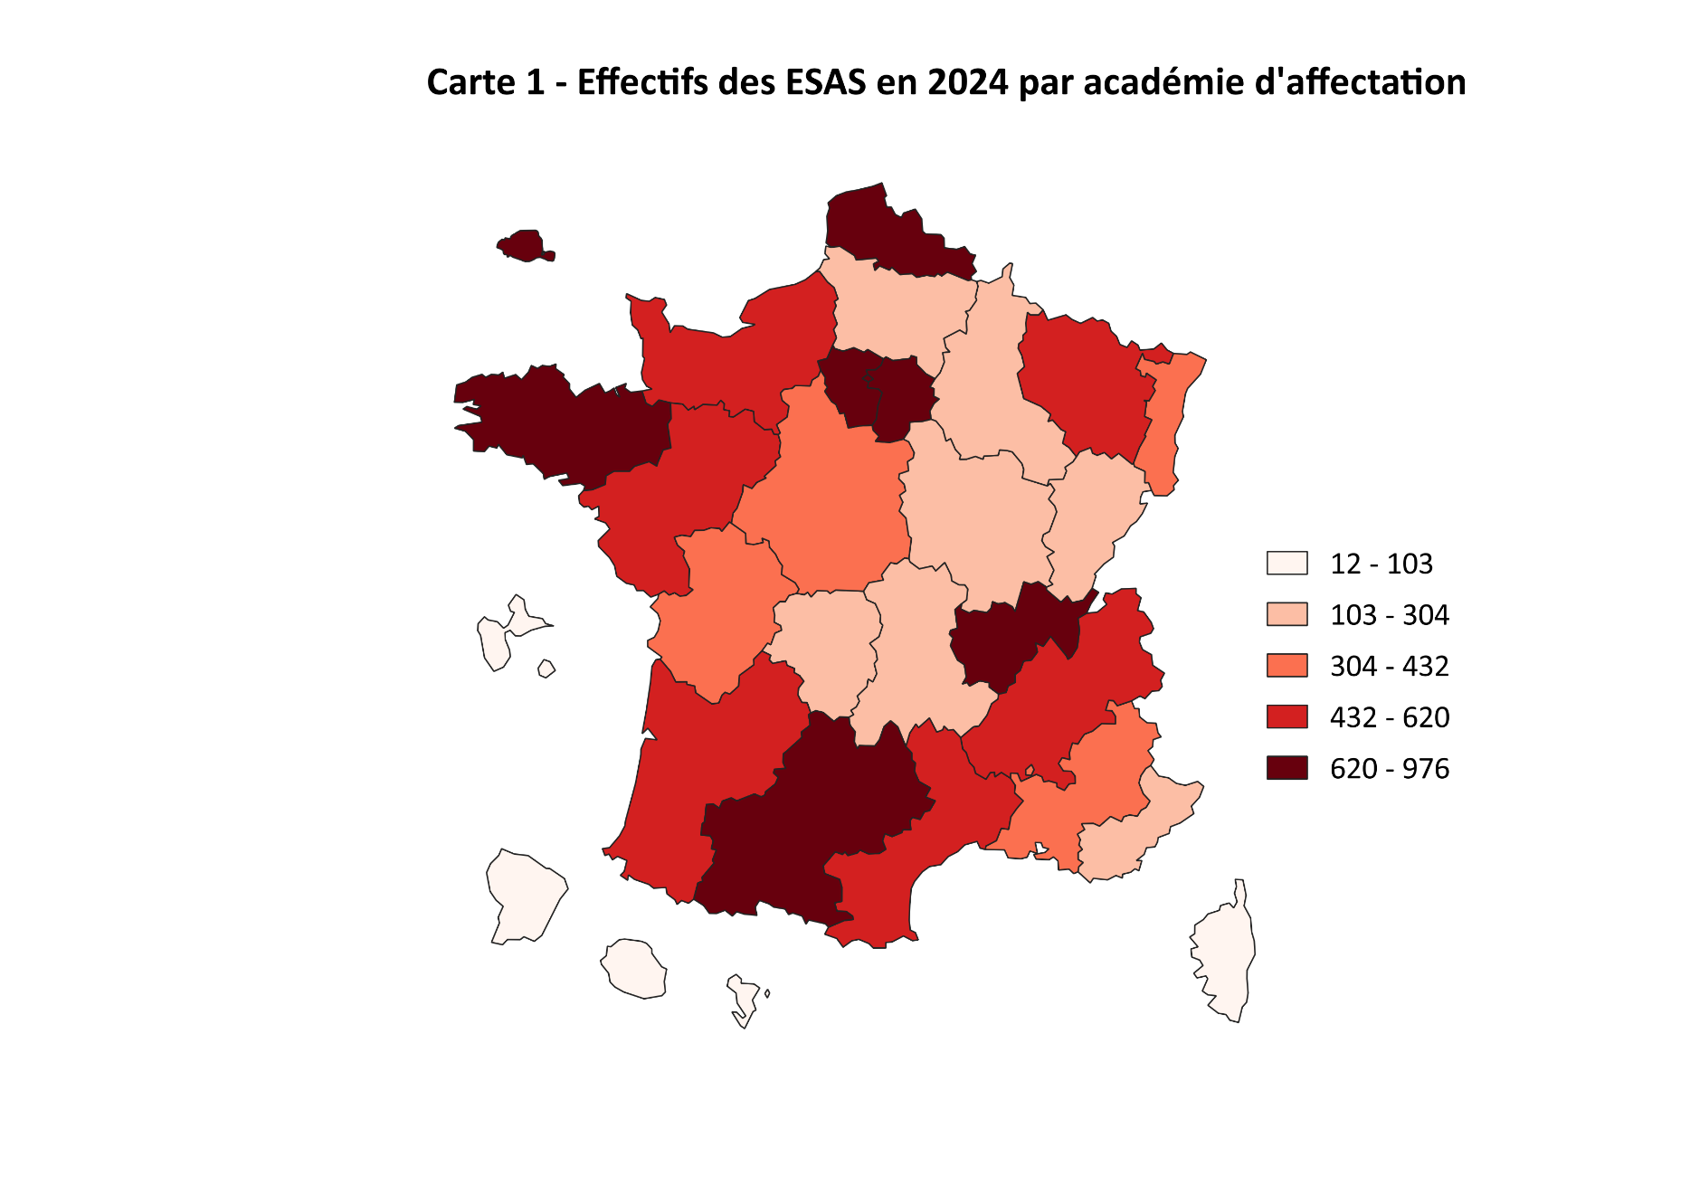
 | Retour au sommaire

 |  | Académie | Effectifs
 |  | AIX-MARSEILLE | 409
 |  | AMIENS | 237
 |  | BESANCON | 304
 |  | BORDEAUX | 572
 |  | CLERMONT-FERRAND | 257
 |  | CORSE | 68
 |  | CRETEIL | 715
 |  | DIJON | 252
 |  | ETRANGER | 7
 |  | GRENOBLE | 620
 |  | GUADELOUPE | 76
 |  | GUYANE | 36
 |  | HORS ACADEMIE | 56
 |  | LA REUNION | 103
 |  | LILLE | 795
 |  | LIMOGES | 180
 |  | LYON | 976
 |  | MAYOTTE | 12
 |  | MONTPELLIER | 485
 |  | NANCY | 511
 |  | NANTES | 582
 |  | NICE | 272
 |  | NORMANDIE | 574
 |  | ORLEANS | 405
 |  | PARIS | 710
 |  | POITIERS | 373
 |  | REIMS | 237
 |  | RENNES | 768
 |  | STRASBOURG | 432
 |  | TOULOUSE | 734
 |  | VERSAILLES | 878
Champ : Enseignants du second degré dans l'enseignement supérieur.
Source: MESRE DGRH A1-1, Galaxie RHSUPINFO

Carte 2
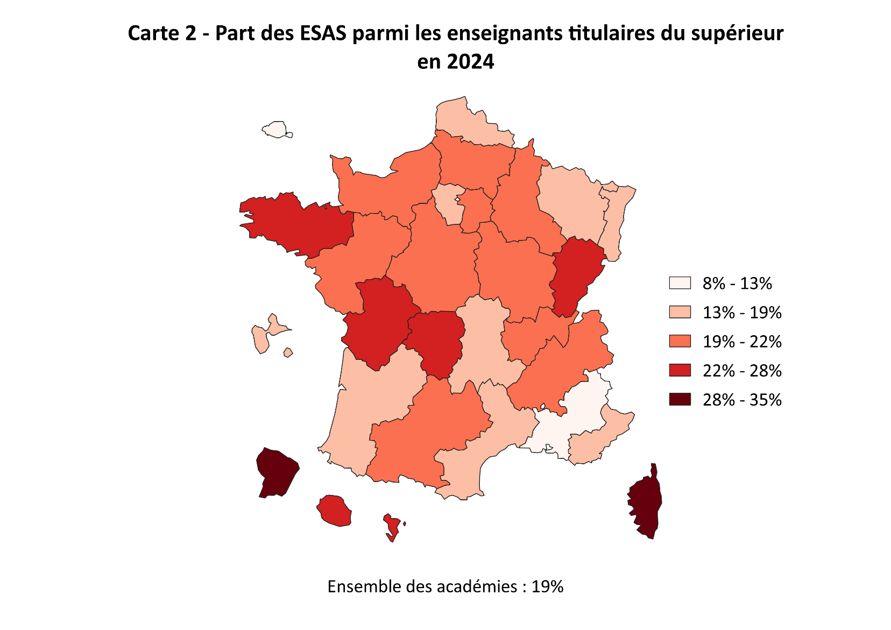
 | Retour au sommaire

 |  | ACADEMIE | Part des ESAS parmi les enseignants titulaires du supérieur
 |  | AIX-MARSEILLE | 13%
 |  | AMIENS | 20%
 |  | BESANCON | 25%
 |  | BORDEAUX | 19%
 |  | CLERMONT-FERRAND | 19%
 |  | CORSE | 31%
 |  | CRETEIL | 21%
 |  | DIJON | 21%
 |  | ETRANGER | 100%
 |  | GRENOBLE | 21%
 |  | GUADELOUPE | 19%
 |  | GUYANE | 35%
 |  | HORS ACADEMIE | 33%
 |  | LA REUNION | 23%
 |  | LILLE | 19%
 |  | LIMOGES | 24%
 |  | LYON | 21%
 |  | MAYOTTE | 28%
 |  | MONTPELLIER | 18%
 |  | NANCY-METZ | 19%
 |  | NANTES | 21%
 |  | NICE | 17%
 |  | NORMANDIE | 22%
 |  | ORLEANS-TOURS | 22%
 |  | PARIS | 8%
Champ : Enseignants du second degré dans l'enseignement supérieur. |  | POITIERS | 24%
Source: MESRE DGRH A1-1, Galaxie RHSUPINFO |  | REIMS | 21%
 |  | RENNES | 23%
 |  | STRASBOURG | 18%
 |  | TOULOUSE | 20%
 |  | VERSAILLES | 19%

Fig. 2
Figure 2 - Part des femmes ESAS par discipline en 2004, 2014 et 2024

Grande discipline | Groupe de discipline du CNU | 2004 |  |  |  | 2014 |  |  |  | 2024 |  |  |  | Retour au sommaire
 |  | Hommes | Femmes | Total | Part des femmes | Hommes | Femmes | Total | Part des femmes | Hommes | Femmes | Total | Part des femmes
Droit Eco. Gest. | Groupe 2 : Sciences économiques et de gestion | 927 | 652 | 1,579 | 41% | 972 | 826 | 1,798 | 46% | 858 | 955 | 1,813 | 53%
Lettres SH | Groupe 3 : Langues et Littératures | 1,351 | 2,502 | 3,853 | 65% | 1,269 | 2,940 | 4,209 | 70% | 1,102 | 2,970 | 4,072 | 73%
 | Groupe 4 : Sciences humaines | 684 | 481 | 1,165 | 41% | 533 | 383 | 916 | 42% | 427 | 385 | 812 | 47%
 | Groupe 14 : Interdisciplinaire | 1,251 | 735 | 1,986 | 37% | 1,162 | 651 | 1,813 | 36% | 1,142 | 636 | 1,778 | 36%
Sciences Techniques | Groupe 5 : Mathématiques et Informatique | 925 | 407 | 1,332 | 31% | 751 | 388 | 1,139 | 34% | 717 | 412 | 1,129 | 36%
 | Groupe 6 & 7 : Physique & Chimie | 622 | 291 | 913 | 32% | 548 | 298 | 846 | 35% | 505 | 269 | 774 | 35%
 | Grouep 9 : Sciences de l'ingénieur | 1,998 | 156 | 2,154 | 7% | 1,722 | 144 | 1,866 | 8% | 1,618 | 155 | 1,773 | 9%
 | Groupe 10 : Biologie et Biochimie | 185 | 211 | 396 | 53% | 162 | 215 | 377 | 57% | 174 | 253 | 427 | 59%
NR | Non renseigné (NR) | 3 | 1 | 4 | 25% | 136 | 29 | 165 | 18% | 37 | 21 | 58 | 36%
Total |  | 7,946 | 5,436 | 13,382 | 41% | 7,255 | 5,874 | 13,129 | 45% | 6,580 | 6,056 | 12,636 | 48%
Figure 2 - Part des femmes ESAS par discipline en 2004, 2014 et 2024
 | 2004 | 2014 | 2024
Groupe 2 : Sciences économiques et de gestion | 0.41291956935 | 0.45939933259 | 0.52675124104
Groupe 3 : Langues et Littératures | 0.64936413185 | 0.69850320741 | 0.72937131631
Groupe 4 : Sciences humaines | 0.41287553648 | 0.41812227074 | 0.47413793103
Groupe 14: Interdisciplinaire | 0.37009063444 | 0.35907335907 | 0.35770528684
Groupe 5 : Mathématiques et Informatique | 0.30555555556 | 0.34064969271 | 0.36492471213
Groupe 6 & 7 : Physique & Chimie | 0.31872946331 | 0.35224586288 | 0.34754521964
Grouep 9 : Sciences de l'ingénieur | 0.072423398329 | 0.077170418006 | 0.087422447829
Groupe 10 : Biologie et Biochimie | 0.53282828283 | 0.57029177719 | 0.5925058548

Champ : Enseignants du second degré dans l'enseignement supérieur.
Source: MESRE DGRH A1-1, Galaxie RHSUPINFO

Tabl. 3
Tableau 3 - Candidats et lauréats du recrutement des ESAS 2024 par discipline du CNU

Disciplines : groupe de disciplines CNU | Candidats |  |  |  | Lauréats |  |  |  | Retour au sommaire
 | Hommes | Femmes | Total * | Part des femmes parmi les candidats | Hommes | Femmes | Total | Part des femmes parmi les lauréats
Groupe 2 : Sciences économiques et de gestion | 199 | 207 | 406 | 51% | 52 | 70 | 122 | 57%
Sous-total : Droit-Economie-Gestion | 199 | 207 | 406 | 51% | 52 | 70 | 122 | 57%
Groupe 3 : Langues et Littératures | 326 | 885 | 1,211 | 73% | 64 | 176 | 240 | 73%
Groupe 4 : Sciences humaines | 163 | 127 | 290 | 44% | 11 | 18 | 29 | 62%
Groupe 12 : Interdisciplinaire | 270 | 143 | 413 | 35% | 55 | 36 | 91 | 40%
Sous-total : Lettres-Sciences humaines | 759 | 1,155 | 1,914 | 60% | 130 | 230 | 360 | 64%
Groupe 5 : Mathématiques et Informatique | 281 | 60 | 341 | 18% | 40 | 10 | 50 | 20%
Groupe 6 : Physique | 101 | 38 | 139 | 27% | 12 | 10 | 22 | 45%
Groupe 9 : Sciences de l'ingénieur | 201 | 18 | 219 | 8% | 82 | 5 | 87 | 6%
Groupe 10 : Biologie et Biochimie | 45 | 51 | 96 | 53% | 11 | 10 | 21 | 48%
Sous-total : Sciences-Techniques | 628 | 167 | 795 | 21% | 145 | 35 | 180 | 19%
Non renseigné | 101 | 89 | 190 | 47% | 4 | 5 | 9 | 56%
Total | 1,662 | 1,597 | 3,259 | 49% | 331 | 340 | 671 | 51%
* La somme des disciplines de la colonne "candidats" ne correspond pas au total car les candidats peuvent porter leur candidature sur plusieurs disciplines différentes.
Champ : Enseignants du second degré dans l'enseignement supérieur.
Source : MESRE DGRH A1-1, Galaxie RHSUPINFO

Annexe 1
Annexe 1 - Enseignants du second degré en fonction dans l’enseignement supérieur en 2024, selon le corps et la discipline
 |  |  |  |  |  |  | Retour au sommaire
Disciplines CNU | Professeurs agrégés | Professeurs certifiés | Professeurs d'EPS | Professeurs de lycée professionnel | Autres (1) | Total
Sciences économiques et de gestion | 49% | 43% | 0% | 8% | 0% | 100%
Langues et Littératures | 46% | 51% | 0% | 3% | 0% | 100%
Sciences humaines | 58% | 32% | 0% | 10% | 1% | 100%
Interdisciplinaire | 39% | 10% | 48% | 0% | 3% | 100%
Mathématiques et Informatique | 73% | 25% | 0% | 2% | 0% | 100%
Physique et Chimie | 77% | 21% | 0% | 1% | 1% | 100%
Sciences de l'ingénieur | 69% | 26% | 0% | 5% | 1% | 100%
Biologie et Biochimie | 76% | 21% | 0% | 2% | 0% | 100%
Total (y compris non renseignée) | 55% | 34% | 7% | 4% | 1% | 100%

(1) Conseillers principaux d'éducation (CPE), Chargés d'enseignement EPS, psychologues de l'éducation nationale (Psy-EN), professeurs de l'ENSAM.
Champ : Enseignants du second degré dans l'enseignement supérieur.
Source: MESRE DGRH A1-1, Galaxie RHSUPINFO

Annexe 3
Annexe 3 - Evolution de la part de femmes dans les différents corps des enseignants du supérieur de 2004 à 2024

 | Enseignants du second degré |  |  |  | PR |  |  |  | MCF |  |  |  | Retour au sommaire
 | Hommes | Femmes | Total | Part de femmes ESAS | Hommes | Femmes | Total | Part de femmes PR | Hommes | Femmes | Total | Part de femmes MCF
2004 | 7,946 | 5,436 | 13,382 | 41% | 15,895 | 3,326 | 19,221 | 17% | 20,568 | 13,924 | 34,492 | 40%
2005 | 7,799 | 5,362 | 13,161 | 41% | 15,939 | 3,435 | 19,374 | 18% | 20,892 | 14,313 | 35,205 | 41%
2006 | 7,822 | 5,577 | 13,399 | 42% | 15,926 | 3,573 | 19,499 | 18% | 21,073 | 14,719 | 35,792 | 41%
2007 | 7,906 | 5,826 | 13,732 | 42% | 15,835 | 3,692 | 19,527 | 19% | 20,973 | 14,855 | 35,828 | 41%
2008 | 7,730 | 5,685 | 13,415 | 42% | 15,841 | 3,832 | 19,673 | 19% | 20,783 | 14,977 | 35,760 | 42%
2009 | 7,437 | 5,545 | 12,982 | 43% | 15,824 | 4,009 | 19,833 | 20% | 20,883 | 15,209 | 36,092 | 42%
2010 | 7,331 | 5,554 | 12,885 | 43% | 15,840 | 4,124 | 19,964 | 21% | 20,826 | 15,418 | 36,244 | 43%
2011 | 7,477 | 5,653 | 13,130 | 43% | 15,777 | 4,293 | 20,070 | 21% | 20,793 | 15,545 | 36,338 | 43%
2012 | 7,329 | 5,710 | 13,039 | 44% | 15,785 | 4,460 | 20,245 | 22% | 20,636 | 15,702 | 36,338 | 43%
2013 | 7,305 | 5,763 | 13,068 | 44% | 15,742 | 4,577 | 20,319 | 23% | 20,582 | 15,931 | 36,513 | 44%
2014 | 7,255 | 5,874 | 13,129 | 45% | 15,620 | 4,727 | 20,347 | 23% | 20,501 | 16,029 | 36,530 | 44%
2015 | 7,189 | 6,032 | 13,221 | 46% | 15,385 | 4,865 | 20,250 | 24% | 20,199 | 15,985 | 36,184 | 44%
2016 | 6,982 | 6,003 | 12,985 | 46% | 15,234 | 5,074 | 20,308 | 25% | 20,198 | 16,178 | 36,376 | 44%
2017 | 6,886 | 5,981 | 12,867 | 46% | 14,912 | 5,122 | 20,034 | 26% | 19,725 | 15,918 | 35,643 | 45%
2018 | 6,972 | 6,138 | 13,110 | 47% | 14,777 | 5,243 | 20,020 | 26% | 19,562 | 15,925 | 35,487 | 45%
2019 | 6,930 | 6,156 | 13,086 | 47% | 14,716 | 5,361 | 20,077 | 27% | 19,507 | 15,954 | 35,461 | 45%
2020 | 6,930 | 6,185 | 13,115 | 47% | 14,594 | 5,506 | 20,100 | 27% | 19,321 | 15,948 | 35,269 | 45%
2021 | 6,788 | 6,088 | 12,876 | 47% | 14,504 | 5,640 | 20,144 | 28% | 19,235 | 15,951 | 35,186 | 45%
2022 | 6,662 | 6,084 | 12,746 | 48% | 14,701 | 6,115 | 20,816 | 29% | 18,740 | 15,574 | 34,314 | 45%
2023 | 6,659 | 6,041 | 12,700 | 48% | 14,800 | 6,509 | 21,309 | 31% | 18,478 | 15,426 | 33,904 | 45%
2024 | 6,580 | 6,056 | 12,636 | 48% | 15,005 | 6,890 | 21,895 | 31% | 18,274 | 15,252 | 33,526 | 45%

Champ : Enseignants du second degré dans l'enseignement supérieur.
Source : MESRE DGRH A1-1, Galaxie RHSUPINFO

